Fecha
Funciones fecha y hora
Funciones de Fecha
 |  |  |  | Vacaciones |  |  |  |  |  |  |  |  |  |  |  |  |  | Teoría para repasar
 |  |  |  |  |  |  |  |  |  |  |  |  |  |  |  |  |  | Funciones de FECHA y HORA
Práctica
Ana acaba de ingresar a Seguros GMP y revisando su cartera de clientes, quiere llevar un seguimiento automatizado de próximas polizas a renovar.
Ayúda a Ana utilizando las funciones que creas convenientes

Comencemos...
DIAS, DIAS. LAB Y DIAS.LAB.INTL
estas funciones nos ayudan a calcular el número de días entre dos fechas, la diferencia entre uno y otro es que DIAS.LAB solo toma en cuenta días laborables (Lunes a Viernes) y DIAS.LAB.INTL tú puedes personalizar los días no laborables
HOY
La función HOY nos inserta la fecha actual, la podemos utilizar para automatizar fechas de pago, seguimientos, etc.
HOY Y DIAS ANIDADAS
Calculemos los días entre dos fechas utilizando las dos funciones

SIFECHA
Esta función nos ayuda a obtener la diferencia entre dos fechas y además nos permitirá elegir el tipo de dato que deseamos como resultado y que pueden ser días, meses o años.
SIFECHA(fecha_inicial,fecha_final,unidad)
Unidad Devuelve
"Y" El número de años
"M" El número de meses
"D" El número de días
 | Fecha Inicial | Fecha Final | DIAS | DIAS. LAB | DIAS.LAB.INTL |  | HOY | Fecha de Vencimiento de Póliza | Plazo en días | Fecha de Vencimiento de Póliza | Días a hoy |  | Empleado | Fecha de Ingreso | Años de antigüedad | Meses de antigüedad | Días de antigüedad | Vencimiento de Poliza de Seguro | Empleado | Días para renovación de poliza
 | 2025-01-25 | 2025-02-22 |  |  |  |  |  | 2025-01-25 |  | 2025-01-25 |  |  | Abigail Acevedo | 2020-12-16 |  |  |  | 2025-12-20 | Abigail Acevedo
 | 2025-07-25 | 2025-09-13 |  |  |  |  |  | 2025-07-25 |  | 2025-07-25 |  |  | Abril Aguilera | 2004-04-20 |  |  |  | 2025-12-23 | Abigail Aguilar
 | 2025-10-14 | 2025-10-26 |  |  |  |  |  | 2025-10-14 |  | 2025-10-14 |  |  | Adelaida Aguirre | 2008-02-29 |  |  |  | 2025-12-24 | Abril Aguilera
 | 2025-08-25 | 2025-09-16 |  |  |  |  |  | 2025-08-25 |  | 2025-08-25 |  |  | Adriana Aguirre | 2010-07-06 |  |  |  | 2025-12-09 | Adelaida Aguirre
 | 2025-09-07 | 2025-10-10 |  |  |  |  |  | 2025-09-07 |  | 2025-09-07 |  |  | Agustin Alarcon | 2015-10-25 |  |  |  | 2025-12-24 | Adriana Aguirre
 | 2025-02-12 | 2025-05-12 |  |  |  |  |  | 2025-02-12 |  | 2025-02-12 |  |  | Airet Alcaraz | 2015-09-09 |  |  |  | 2025-12-26 | Agustin Alarcon
 | 2025-08-23 | 2025-10-27 |  |  |  | Teoría para repasar |  | 2025-08-23 |  | 2025-08-23 |  |  | Alan Alcazar | 2000-02-13 |  |  |  | 2025-12-30 | Airet Alcaraz
 | 2025-10-08 | 2025-11-26 |  |  |  | Función HOY |  | 2025-10-08 |  | 2025-10-08 |  |  | Alberto Aldape | 2010-11-28 |  |  |  | 2025-12-09 | Alan Alcazar
Teoría para repasar | 2025-09-21 | 2025-12-20 |  |  |  |  |  | 2025-09-21 |  | 2025-09-21 |  |  | Alberto Almanza | 2014-02-18 |  |  |  | 2025-12-28 | Alberto Aldape
Función DIAS | 2025-10-01 | 2025-12-15 |  |  |  |  |  | 2025-10-01 |  | 2025-10-01 |  |  | Alejandra Alonso | 2001-07-19 |  |  |  | 2025-12-29 | Alberto Almanza
Función DIAS.LAB | 2025-03-19 | 2025-06-07 |  |  |  |  |  | 2025-03-19 |  | 2025-03-19 |  |  | Alicia Alvarado | 2024-02-12 |  |  |  | 2025-12-28 | Alejandra Alonso
Función DIAS.LAB.INTL | 2025-01-04 | 2025-01-05 |  |  |  |  |  | 2025-10-29 |  | 2025-10-29 |  |  | Alma Alvarado | 2012-03-09 |  |  |  | 2025-12-26 | Alicia Alvarado
 | 2025-02-13 | 2025-03-12 |  |  |  |  |  | 2025-02-13 |  | 2025-02-13 |  |  | Ana Ayala | 2001-01-02 |  |  |  | 2025-12-11 | Alma Alvarado
 | 2025-04-16 | 2025-07-04 |  |  |  |  |  | 2025-04-16 |  | 2025-04-16 |  | Teoría para repasar | Anatolio Barreda | 2021-03-23 |  |  |  | 2025-12-15 | Alma Angulo
 | 2025-04-26 | 2025-06-05 |  |  |  |  |  | 2025-04-26 |  | 2025-04-26 |  | Función SIFECHA | Andrea Bazán | 2000-07-08 |  |  |  | 2025-12-31 | América Aranda
 | 2025-10-03 | 2025-12-16 |  |  |  |  |  | 2025-10-03 |  | 2025-10-03 |  |  | Ángel Cabrera | 2014-12-20 |  |  |  | 2025-01-04 | Ana Arellano
 | 2025-06-21 | 2025-07-11 |  |  |  |  |  | 2025-06-21 |  | 2025-06-21 |  |  | Ángel Calzadillas | 2023-11-27 |  |  |  | 2025-12-30 | Ana Avendaño
 | 2025-04-29 | 2025-05-10 |  |  |  |  |  | 2025-04-29 |  | 2025-04-29 |  |  | Angela Cárdenas | 2013-10-10 |  |  |  | 2025-01-04 | Ana Ayala
 | 2025-05-16 | 2025-07-10 |  |  |  |  |  | 2025-05-16 |  | 2025-05-16 |  |  | Angela Cárdenas | 2017-02-03 |  |  |  | 2025-12-26 | Ana Banda
 | 2025-01-21 | 2025-04-14 |  |  |  |  |  | 2025-01-21 |  | 2025-01-21 |  |  | Areli Cardona | 2014-09-30 |  |  |  | 2025-12-24 | Anatolio Barreda
 | 2025-04-16 | 2025-07-03 |  |  |  |  |  | 2025-04-16 |  | 2025-04-16 |  |  | Beatriz Carvajal | 2020-05-18 |  |  |  | 2025-12-30 | Anda Barrios
 | 2025-02-14 | 2025-04-25 |  |  |  |  |  | 2025-02-14 |  | 2025-02-14 |  |  | Beatriz Casado | 2001-12-03 |  |  |  | 2025-01-03 | Andrea Barrón
 | 2025-07-15 | 2025-09-19 |  |  |  |  |  | 2025-07-15 |  | 2025-07-15 |  |  | Beatriz Castañeda | 2022-10-23 |  |  |  | 2025-12-15 | Andrea Bazán
 | 2025-05-16 | 2025-06-27 |  |  |  |  |  | 2025-05-16 |  | 2025-05-16 |  |  | Belem Castañeda | 2002-08-18 |  |  |  | 2025-12-30 | Andrea Becerra
 | 2025-04-21 | 2025-05-29 |  |  |  |  |  | 2025-04-21 |  | 2025-04-21 |  |  | Berenice Castillo | 2008-11-03 |  |  |  | 2025-12-16 | Andrea Beltrán
 | 2025-08-27 | 2025-09-09 |  |  |  |  |  | 2025-08-27 |  | 2025-08-27 |  |  | Berenice Castillo | 2005-03-11 |  |  |  | 2025-12-08 | Andrés Bernal
 | 2025-05-21 | 2025-07-29 |  |  |  |  |  | 2025-05-21 |  | 2025-05-21 |  |  | Berenice Castillo | 2008-01-31 |  |  |  | 2025-12-14 | Ángel Cabrera
 | 2025-01-27 | 2025-04-05 |  |  |  |  |  | 2025-01-27 |  | 2025-01-27 |  |  | Brenda Castillo | 2024-05-05 |  |  |  | 2025-01-03 | Ángel Calzadillas
 | 2025-08-28 | 2025-11-25 |  |  |  |  |  | 2025-08-28 |  | 2025-08-28 |  |  | Brisa Castrejón | 2022-05-03 |  |  |  | 2025-12-09 | Angela Cárdenas
 | 2025-06-13 | 2025-08-28 |  |  |  |  |  | 2025-06-13 |  | 2025-06-13 |  |  | Carla Castro | 2011-11-23 |  |  |  | 2025-12-24 | Angela Cárdenas
 | 2025-05-14 | 2025-08-05 |  |  |  |  |  | 2025-05-14 |  | 2025-05-14 |  |  | Carlos Chávez | 2023-03-02 |  |  |  | 2025-12-19 | Areli Cardona
 | 2025-04-10 | 2025-06-15 |  |  |  |  |  | 2025-04-10 |  | 2025-04-10 |  |  | Carolina Chuc | 2012-09-03 |  |  |  | 2025-12-16 | Artemio Carrillo
 | 2025-01-11 | 2025-03-09 |  |  |  |  |  | 2025-01-11 |  | 2025-01-11 |  |  | Carolina Cisneros | 2017-05-11 |  |  |  | 2025-12-26 | Beatriz Carvajal
 | 2025-09-19 | 2025-10-30 |  |  |  |  |  | 2025-09-19 |  | 2025-09-19 |  |  | Carolina Colunga | 2007-05-31 |  |  |  | 2025-12-24 | Beatriz Casado
 | 2025-06-16 | 2025-08-05 |  |  |  |  |  | 2025-06-16 |  | 2025-06-16 |  |  | Casandra Contreras | 2009-01-09 |  |  |  | 2025-12-07 | Beatriz Castañeda
 | 2025-04-19 | 2025-06-30 |  |  |  |  |  | 2025-04-19 |  | 2025-04-19 |  |  | Cesar Contreras | 2013-04-27 |  |  |  | 2025-01-01 | Belem Castañeda
 | 2025-06-16 | 2025-09-01 |  |  |  |  |  | 2025-06-16 |  | 2025-06-16 |  |  | Cesar Contreras | 2023-01-13 |  |  |  | 2025-12-13 | Berenice Castillo
 | 2025-01-23 | 2025-04-18 |  |  |  |  |  | 2025-01-23 |  | 2025-01-23 |  |  | Christian Copca | 2012-06-25 |  |  |  | 2025-12-23 | Berenice Castillo
 | 2025-10-12 | 2025-12-19 |  |  |  |  |  | 2025-10-12 |  | 2025-10-12 |  |  | Chrystian Cortez | 2007-12-28 |  |  |  | 2025-12-28 | Berenice Castillo
 | 2025-03-25 | 2025-04-29 |  |  |  |  |  | 2025-03-25 |  | 2025-03-25 |  |  | Cinthia Covarrubias | 2019-02-11 |  |  |  | 2025-01-01 | Braulio Castillo
 | 2025-10-15 | 2025-11-30 |  |  |  |  |  | 2025-10-15 |  | 2025-10-15 |  |  | Cinthia Cruz | 2009-11-26 |  |  |  | 2025-01-02 | Brenda Castillo
 | 2025-05-04 | 2025-05-31 |  |  |  |  |  | 2025-05-04 |  | 2025-05-04 |  |  | Cirina Cruz | 2003-10-01 |  |  |  | 2025-12-20 | Brisa Castrejón
 | 2025-08-05 | 2025-10-26 |  |  |  |  |  | 2025-08-05 |  | 2025-08-05 |  |  | Consuelo De | 2007-03-01 |  |  |  | 2025-12-22 | Carla Castro
 | 2025-05-16 | 2025-06-04 |  |  |  |  |  | 2025-05-16 |  | 2025-05-16 |  |  | Dante Diaz | 2005-01-13 |  |  |  | 2025-12-17 | Carlos Chagoya
 | 2025-09-05 | 2025-10-29 |  |  |  |  |  | 2025-09-05 |  | 2025-09-05 |  |  | De Diaz | 2023-07-16 |  |  |  | 2025-12-25 | Carlos Chávez
 | 2025-05-14 | 2025-06-25 |  |  |  |  |  | 2025-05-14 |  | 2025-05-14 |  |  | Diana Duran | 2022-07-10 |  |  |  | 2025-12-08 | Carlos Cólico
 | 2025-08-22 | 2025-10-18 |  |  |  |  |  | 2025-08-22 |  | 2025-08-22 |  |  | Dulce Escobar | 2021-02-26 |  |  |  | 2025-12-17 | Carolina Chuc
 | 2025-05-14 | 2025-06-02 |  |  |  |  |  | 2025-05-14 |  | 2025-05-14 |  |  | Edgar Escobar | 2019-04-10 |  |  |  | 2025-12-26 | Carolina Cisneros
 | 2025-01-07 | 2025-02-18 |  |  |  |  |  | 2025-01-07 |  | 2025-01-07 |  |  | Edith Espinoza | 2002-09-11 |  |  |  | 2025-12-19 | Carolina Colunga
 | 2025-02-04 | 2025-04-23 |  |  |  |  |  | 2025-02-04 |  | 2025-02-04 |  |  | Eduardo Fierros | 2006-11-15 |  |  |  | 2025-12-11 | Casandra Contreras
 | 2025-05-29 | 2025-08-08 |  |  |  |  |  | 2025-05-29 |  | 2025-05-29 |  |  | Edwin Flores | 2015-07-08 |  |  |  | 2025-01-04 | Cesar Contreras
 | 2025-08-21 | 2025-09-06 |  |  |  |  |  | 2025-08-21 |  | 2025-08-21 |  |  | Elizabeth Flores | 2001-09-05 |  |  |  | 2025-12-16 | Cesar Contreras
 | 2025-04-16 | 2025-05-20 |  |  |  |  |  | 2025-04-16 |  | 2025-04-16 |  |  | Elizabeth Flores | 2006-08-25 |  |  |  | 2025-01-03 | Christian Copca
 | 2025-05-16 | 2025-05-30 |  |  |  |  |  | 2025-05-16 |  | 2025-05-16 |  |  | Elsa Flores | 2007-01-28 |  |  |  | 2025-12-28 | Chrystian Cortez
 | 2025-07-28 | 2025-08-18 |  |  |  |  |  | 2025-07-28 |  | 2025-07-28 |  |  | Emanuel Fuentes | 2022-04-08 |  |  |  | 2025-12-07 | Cinthia Covarrubias
 | 2025-02-18 | 2025-05-02 |  |  |  |  |  | 2025-02-18 |  | 2025-02-18 |  |  | Erica Galicia | 2021-02-05 |  |  |  | 2025-01-01 | Cinthia Cruz
 | 2025-03-28 | 2025-04-25 |  |  |  |  |  | 2025-03-28 |  | 2025-03-28 |  |  | Ernesto Galvan | 2009-11-28 |  |  |  | 2025-12-18 | Cirina Cruz
 | 2025-01-06 | 2025-01-17 |  |  |  |  |  | 2025-01-06 |  | 2025-01-06 |  |  | Esmeralda Garay | 2010-04-12 |  |  |  | 2025-12-30 | Claudia Davalos
 | 2025-06-02 | 2025-08-22 |  |  |  |  |  | 2025-06-02 |  | 2025-06-02 |  |  | Estefania Garcia | 2019-05-15 |  |  |  | 2025-12-07 | Claudia Davila
 | 2025-03-28 | 2025-05-26 |  |  |  |  |  | 2025-03-28 |  | 2025-03-28 |  |  | Fredy Garcia | 2009-03-17 |  |  |  | 2025-01-01 | Claudia De
 | 2025-04-05 | 2025-04-29 |  |  |  |  |  | 2025-04-05 |  | 2025-04-05 |  |  | Gabriela Garcia | 2008-03-18 |  |  |  | 2025-12-14 | Consuelo De
 | 2025-05-04 | 2025-05-25 |  |  |  |  |  | 2025-05-04 |  | 2025-05-04 |  |  | Gabriela Garcia | 2017-01-13 |  |  |  | 2025-12-07 | Cynthia Delgado
 | 2025-04-22 | 2025-05-22 |  |  |  |  |  | 2025-04-22 |  | 2025-04-22 |  |  | Hector Gomez | 2001-12-08 |  |  |  | 2025-12-22 | Dalia Delgado
 | 2025-01-04 | 2025-02-01 |  |  |  |  |  | 2025-01-04 |  | 2025-01-04 |  |  | Itzel Goris | 2023-04-21 |  |  |  | 2025-01-02 | Dante Diaz
 | 2025-09-12 | 2025-10-08 |  |  |  |  |  | 2025-09-12 |  | 2025-09-12 |  |  | Ivan Granados | 2022-07-19 |  |  |  | 2025-12-21 | David Diaz
 | 2025-06-15 | 2025-07-07 |  |  |  |  |  | 2025-06-15 |  | 2025-06-15 |  |  | J. Guereña | 2024-05-04 |  |  |  | 2025-12-08 | De Diaz
 | 2025-01-03 | 2025-02-09 |  |  |  |  |  | 2025-01-03 |  | 2025-01-03 |  |  | Jahaziel Guerrero | 2004-09-25 |  |  |  | 2025-12-13 | De Diaz
 | 2025-06-16 | 2025-06-28 |  |  |  |  |  | 2025-06-16 |  | 2025-06-16 |  |  | Janette Guerrero | 2001-06-25 |  |  |  | 2025-01-03 | Denise Diaz
 | 2025-05-11 | 2025-07-10 |  |  |  |  |  | 2025-05-11 |  | 2025-05-11 |  |  | Jenni Gutierrez | 2013-11-10 |  |  |  | 2025-12-27 | Deysi Diez
 | 2025-10-16 | 2025-12-22 |  |  |  |  |  | 2025-10-16 |  | 2025-10-16 |  |  | Jennifer Hernandez | 2020-02-07 |  |  |  | 2025-12-07 | Diana Dominguez
 | 2025-10-04 | 2025-12-08 |  |  |  |  |  | 2025-10-04 |  | 2025-10-04 |  |  | Jesica Hernandez | 2007-08-27 |  |  |  | 2025-12-24 | Diana Duran
 | 2025-01-29 | 2025-03-22 |  |  |  |  |  | 2025-01-29 |  | 2025-01-29 |  |  | Jessica Hernandez | 2002-02-25 |  |  |  | 2025-12-26 | Dulce Escobar
 | 2025-09-05 | 2025-10-02 |  |  |  |  |  | 2025-09-05 |  | 2025-09-05 |  |  | Jesus Hernandez | 2022-02-04 |  |  |  | 2025-01-02 | Edgar Escobar
 | 2025-05-10 | 2025-07-22 |  |  |  |  |  | 2025-05-10 |  | 2025-05-10 |  |  | Jesus Hernandez | 2012-09-25 |  |  |  | 2025-01-01 | Edith Espinoza
 | 2025-04-03 | 2025-06-21 |  |  |  |  |  | 2025-04-03 |  | 2025-04-03 |  |  | Joanes Hernandez | 2012-05-07 |  |  |  | 2025-12-17 | Edith Fabian
 | 2025-06-16 | 2025-08-08 |  |  |  |  |  | 2025-06-16 |  | 2025-06-16 |  |  | Johana Hernandez | 2006-11-19 |  |  |  | 2025-12-13 | Edmundo Fernandez
 | 2025-05-15 | 2025-06-11 |  |  |  |  |  | 2025-05-15 |  | 2025-05-15 |  |  | Jonathan Hernandez | 2021-10-24 |  |  |  | 2025-01-04 | Eduardo Fierros
 | 2025-09-01 | 2025-11-06 |  |  |  |  |  | 2025-09-01 |  | 2025-09-01 |  |  | Jorge Hernandez | 2003-04-06 |  |  |  | 2025-12-27 | Edwin Flores
...

Texto
Funciones de Texto
Ayúda a Lucy a generar el registro como lo pide el ejemplo para generar una base con la información de los colaboradores
Práctica
 |  |  |  |  |  |  |  |  |  |  |  |  |  |  | Teoría para repasar
 |  |  |  |  |  |  |  |  |  |  |  |  |  |  | Funciones de Texto

ESPACIOS
La función ESPACIOS, Elimina los espacios del texto, excepto el espacio normal que se deja entre palabras.
CONCATENAR
esta función crea un solo contenido en una celda a partir de la información de varias
MAYUSC,MINUSC,NOMPROPIO
estas funciones modifican el texto seleccionado a mayusculas, minusculas o nombre propio
LARGO
La función LARGO contabiliza el número de caracteres que contiene una celda, puedes aplicarlo para asegurarte que el número de los caracteres son correctos, por ejemplo: NSS, RFC, Números de serie, etc.
ESPACIOS
La función ESPACIOS en Excel remueve los espacios de un texto a excepción del espacio sencillo entre cada palabra.
 | Nombre | Apellido | CONCATENAR |  | Nombre Completo |  | Nombre completo | MINUSC | MAYUSC | NOMPROPIO | Nombre | Apellido | N° de empleado | Registro para Sistema de RH
 | ABIGAIL | ACEVEDO |  |  |  |  | ABIGAIL ACEVEDO |  |  |  | ABIGAIL | ACEVEDO | 1820 | Empleado 1820, Abigail Acevedo
 | ABIGAIL | AGUILAR |  |  |  |  | ABIGAIL AGUILAR |  |  |  | ABIGAIL | AGUILAR | 1824
 | ABRIL | AGUILERA |  |  |  |  | ABRIL AGUILERA |  |  |  | ABRIL | AGUILERA | 1828
 | ADELAIDA | AGUIRRE |  |  |  |  | ADELAIDA AGUIRRE |  |  |  | ADELAIDA | AGUIRRE | 1832
 | ADRIANA | AGUIRRE |  |  |  |  | ADRIANA AGUIRRE |  |  |  | ADRIANA | AGUIRRE | 1836
 | AGUSTIN | ALARCON |  | Teoría para repasar |  |  | AGUSTIN ALARCON |  |  |  | AGUSTIN | ALARCON | 1840
Teoría para repasar | AIRET | ALCARAZ |  | Función ESPACIOS |  | Teoría para repasar | AIRET ALCARAZ |  |  |  | AIRET | ALCARAZ | 1844
Función CONCATENAR | ALAN | ALCAZAR |  |  |  | Función MAYUSC | ALAN ALCAZAR |  |  |  | ALAN | ALCAZAR | 1848
 | ALBERTO | ALDAPE |  |  |  | Función MINUSC | ALBERTO ALDAPE |  |  |  | ALBERTO | ALDAPE | 1852
 | ALBERTO | ALMANZA |  |  |  | Función NOMPROPIO | ALBERTO ALMANZA |  |  |  | ALBERTO | ALMANZA | 1856
 | ALEJANDRA | ALONSO |  |  |  |  | ALEJANDRA ALONSO |  |  |  | ALEJANDRA | ALONSO | 1860
 | ALICIA | ALVARADO |  |  |  |  | ALICIA ALVARADO |  |  |  | ALICIA | ALVARADO | 1864
 | ALMA | ALVARADO |  |  |  |  | ALMA ALVARADO |  |  |  | ALMA | ALVARADO | 1868
 | ALMA | ANGULO |  |  |  |  | ALMA ANGULO |  |  |  | ALMA | ANGULO | 1872
 | AMERICA | ARANDA |  |  |  |  | AMERICA ARANDA |  |  |  | AMERICA | ARANDA | 1876
 | ANA | ARELLANO |  |  |  |  | ANA ARELLANO |  |  |  | ANA | ARELLANO | 1880
 | ANA | AVENDAÑO |  |  |  |  | ANA AVENDAÑO |  |  |  | ANA | AVENDAÑO | 1884
 |  |  |  |  |  |  | ANA AYALA |  |  |  | ANA | AYALA | 1888
...

Encontrar-Extraer
EXTRAER CONTENIDO
Práctica
Utiliza la función Izquierda y Derecha para mostrar solo tu nombre y solo tu apellido materno
Gloria acaba de descargar una relación de las facturas pagadas en 2024, ayúdala a separar la información para poderla analizar de mejor manera

En ocasiones necesitamos extraer contenido de una celda de Excel para utilizarlo en alguna otra fórmula o simplemente porque necesitamos una parte de la cadena de texto contenida en la celda.
 |  |  | FACTURAMETODODEPAGO.MONTO.MONTO.MONTO.FECHADEPAGO | FACTURA | METODO DE PAGO | FECHA DE PAGO | MONTO
 |  |  | F-1100TCREDITOx$83481x00000x00000x28/01/2024
 |  |  | F-1210TCREDITOx00000x$43113x00000x13/06/2024
Extraer caracteres al inicio o al final
 |  |  | F-1320TCREDITOx00000x$51744x00000x29/06/2024
 |  |  | F-1430EFECTIVOx00000x00000x$25956x14/06/2024
Si necesitas extraer un número determinado de caracteres que se encuentran al inicio o al final de una cadena de texto podemos utilizar la función IZQUIERDA o la función DERECHA.
Hagamos el siguiente ejemplo:
 |  |  | F-1540TCREDITOx00000x$76150x00000x14/04/2024
 |  |  | F-1650EFECTIVOx00000x00000x$83811x12/05/2024
 |  |  | F-1760TCREDITOx00000x$35928x00000x27/04/2024
 |  |  | F-1870TCREDITOx00000x$32309x00000x01/04/2024
 |  |  | F-1980EFECTIVOx00000x00000x$82379x15/02/2024
 |  |  | F-2090TCREDITOx$62807x00000x00000x07/06/2024
 |  |  | F-2200TCREDITOx00000x$38157x00000x29/03/2024
 |  |  | F-2310TCREDITOx00000x$39265x00000x23/02/2024
 |  |  | F-2420EFECTIVOx00000x00000x$22925x21/04/2024
ID | Utiliza IZQUIERDA para extraer el código de la factura | Utiliza DERECHA para extraer la fecha | F-2530TCREDITOx00000x$22316x00000x17/06/2024
F-104 CREDITO GDL 26/07/2025 | Código factura | Fecha | F-2640EFECTIVOx00000x00000x$79625x15/04/2024
F-114 TDEBITO GDL 26/08/2025 |  |  | F-2750TCREDITOx00000x$75078x00000x07/03/2024
F-204 CREDITO GDL 16/07/2025 |  |  | F-2860TCREDITOx00000x$82901x00000x26/04/2024
F-124 TDEBITO GDL 05/04/2025 |  |  | F-2970EFECTIVOx00000x00000x$55159x09/04/2024
 |  |  | F-3080TCREDITOx$85848x00000x00000x10/02/2024
 |  |  | F-3190TCREDITOx00000x$34523x00000x22/05/2024
 |  |  | F-3300EFECTIVOx00000x00000x$24880x08/04/2024
 |  |  | F-3410TCREDITOx00000x$58544x00000x06/06/2024
Extraer caracteres intermedios
 |  |  | F-3520EFECTIVOx00000x00000x$34467x29/05/2024
 |  |  | F-3630TCREDITOx$44379x00000x00000x09/05/2024
Si por el contrario, necesitas extraer sólo una parte que se encuentra en medio de la cadena de texto, podemos utilizar la función EXTRAE que nos permite indicar la posición inicial dentro de la cadena donde se iniciará la extracción y adicionalmente la cantidad de caracteres que deseamos extraer.
 |  |  | F-3740TCREDITOx00000x$54560x00000x22/06/2024
 |  |  | F-3850TCREDITOx00000x$47987x00000x28/03/2024
 |  |  | F-3960EFECTIVOx00000x00000x$15597x10/03/2024
 |  |  | F-4070TCREDITOx00000x$54601x00000x16/01/2024
 |  |  | F-4180EFECTIVOx00000x00000x$22209x14/02/2024
 |  |  | F-4290TCREDITOx00000x$13525x00000x25/06/2024
 |  |  | F-4400TCREDITOx00000x$79571x00000x03/05/2024
 |  |  | F-4510EFECTIVOx00000x00000x$15516x25/02/2024
ID | Utiliza EXTRAE para extraer el metodo de pago |  | F-4620TCREDITOx$83273x00000x00000x05/02/2024
F-104 CREDITO GDL 26/07/2025 | Metodo de pago |  | F-4730TCREDITOx00000x$27398x00000x05/05/2024
F-114 TDEBITO GDL 26/08/2025 |  |  | F-4840EFECTIVOx00000x00000x$37075x12/01/2024
F-204 CREDITO GDL 16/07/2025 |  |  | F-4950TCREDITOx00000x$44640x00000x26/05/2024
F-124 TDEBITO GDL 05/04/2025 |  |  | F-5060EFECTIVOx00000x00000x$64633x29/03/2024
 |  |  | F-5170EFECTIVOx00000x00000x$33159x09/05/2024
ENCONTRAR CONTENIDO
 |  |  | F-5280TCREDITOx$22557x00000x00000x14/02/2024
 |  |  | F-5390TCREDITOx00000x$82419x00000x20/01/2024
 |  |  | F-5500TCREDITOx00000x$49832x00000x15/01/2024
 |  |  | F-5610EFECTIVOx00000x00000x$59363x02/03/2024
La función ENCONTRAR en Excel nos devuelve la posición inicial de una cadena de texto, o de un carácter, dentro de otra cadena de texto. La función ENCONTRAR hace diferencia entre mayúsculas y minúsculas.
 |  |  | F-5720TCREDITOx00000x$13162x00000x26/02/2024
 |  |  | F-5830EFECTIVOx00000x00000x$36089x12/05/2024
 |  |  | F-5940TCREDITOx00000x$22991x00000x22/02/2024
 |  |  | F-6050TCREDITOx00000x$20723x00000x21/06/2024
 |  |  | F-6160TCREDITOx00000x$89461x00000x16/02/2024
 |  |  | F-6270EFECTIVOx00000x00000x$37814x27/03/2024
ID | Utiliza ENCONTRAR para la posición de la sucursal | Utiliza EXTRAE para extraer la sucursal | F-6380TCREDITOx00000x$15552x00000x03/01/2024
F-104 CREDITO GDL 26/07/2025 | GDL | Sucursal | F-6490EFECTIVOx00000x00000x$87140x10/05/2024
GDL F-114 TDEBITO 26/08/2025 |  |  | F-6600TCREDITOx00000x$27193x00000x22/03/2024
F-204 CREDITO 16/07/2025 GDL |  |  | F-6710TCREDITOx00000x$61129x00000x05/02/2024
F-124 GDL TDEBITO 05/04/2025 |  |  | F-6820EFECTIVOx00000x00000x$74951x18/01/2024
 |  |  | F-6930TCREDITOx$83848x00000x00000x21/03/2024
 |  |  | F-7040TCREDITOx00000x$66800x00000x20/06/2024
Teoría para repasar |  |  | F-7150TCREDITOx00000x$10328x00000x06/02/2024
Función IZQUIERDA |  |  | F-7260EFECTIVOx00000x00000x$79330x20/02/2024
Función DERECHA |  |  | F-7370TCREDITOx00000x$33402x00000x07/05/2024
...

Buscarv
Buscarv
José trabaja para el área de Administración de Ventas, actualmente se encuentra en auditoria y le están pidiendo que realice algunas validaciones.
Aplica la función BUSCARV para ayudar a José con las validaciones
Ejemplo 2
Validación entre bases
Ejemplo 3
Lista Auxiliar
Ejemplo 4
Búsqueda de más de un criterio
Ejemplo 5
Búsqueda aproximada

Usa BUSCARV cuando necesites buscar elementos de una tabla o un rango por fila. También funciona para identificar información inexistente.
conozcamos a detalle su estructura
 | Ejemplo 3 |  |  |  |  |  |  |  | Ejemplo 2
 | Dos criteros de busqueda | Código de Venta | Fecha de Venta | Vendedor | Monto Vendido | Cliente | Producto | Cedis | Lista Auxiliar Clientes
 |  | C-1000 | 2025-01-01 | Laura Estrada | $119,270.00 | Corporativo Garcia | Producto5 | Ciudad de México
 |  | C-1001 | 2025-01-12 | Norma Gonzalez | $177,497.00 | López y Asociados | Producto1 | Nuevo León
 |  | C-1002 | 2025-01-11 | José Jimenez | $132,802.00 | Estudio 14 | Producto8 | Jalisco
 |  | C-1003 | 2025-01-08 | Mario Cardenas | $320,015.00 | La Cosecha | Producto4 | Jalisco
 |  | C-1004 | 2025-01-09 | Mario Cardenas | $310,295.00 | Car Fast | Producto2 | Ciudad de México
1. Valor que deseas buscar
2. Rango de la base, iniciando por la columna donde crees que se encuentra el valor buscado
3. Número de columnas, desde donde crees que se encuentra el valor hasta la información que necesitas
4. Coincidencia exacta o aproximada
 |  | C-1005 | 2025-01-11 | José López | $358,429.00 | Estudio 14 | Producto1 | Jalisco
 |  | C-1006 | 2025-01-16 | Laura Estrada | $204,340.00 | Ofisoluciones | Producto5 | Nuevo León
 |  | C-1007 | 2025-01-12 | José Jimenez | $196,126.00 | Ofisoluciones | Producto2 | Nuevo León
 |  | C-1008 | 2025-01-13 | José Jimenez | $116,703.00 | Avansec | Producto2 | Ciudad de México
 |  | C-1009 | 2025-01-06 | Sandra Hernandez | $53,013.00 | La Cosecha
 |  | C-1010 | 2025-01-08 | Pedro Gomez | $318,365.00 | Inmobiliaria GDL
 |  | C-1011 | 2025-01-01 | Norma Gonzalez | $476,683.00 | Servicios Legales JM
 |  | C-1012 | 2025-01-12 | Juan García | $178,348.00 | Ofisoluciones
 |  | C-1013 | 2025-01-17 | Laura Estrada | $329,316.00 | Avansec
 |  | C-1014 | 2025-01-18 | Laura Estrada | $279,143.00 | Avansec
 |  | C-1015 | 2025-01-13 | Juan García | $454,519.00 | Estudio 14
Teoría para repasar |  | C-1016 | 2025-01-10 | Mario Cardenas | $58,153.00 | Servicios Legales JM
Función BUSCARV |  | C-1017 | 2025-01-07 | Sandra Hernandez | $424,026.00 | Estudio 14
 |  | C-1018 | 2025-01-13 | Norma Gonzalez | $260,386.00 | La Cosecha
 |  | C-1019 | 2025-01-11 | Mario Cardenas | $69,090.00 | La Cosecha
 |  | C-1020 | 2025-01-12 | Mario Cardenas | $381,533.00 | Autotransportes del Norte
 |  | C-1021 | 2025-01-09 | Pedro Gomez | $344,949.00 | Autotransportes del Norte
 |  | C-1022 | 2025-01-01 | Gloria Vazquez | $245,135.00 | Distribuidora Mex
 |  | C-1023 | 2025-01-08 | Gloria Vazquez | $43,860.00 | Corporativo Garcia
 |  | C-1024 | 2025-01-12 | José López | $48,701.00 | Servicios Legales JM
...

Buscarv Busqueda registros
Ejemplo 1
Busqueda de registros
Ejemplo 2
Validación entre bases
Ejemplo 3
Lista Auxiliar
Ejemplo 4
Búsqueda de más de un criterio
Ejemplo 5
Búsqueda aproximada

Registros a validar
Código de Venta | Vendedor | Cliente | Producto
C-1200
C-1005
C-1307
C-1115
C-1101
C-1350

Buscarv Lista Auxiliar
Ejemplo 1
Busqueda de registros
Ejemplo 2
Validación entre bases
Ejemplo 2
Lista Auxiliar
Ejemplo 4
Búsqueda de más de un criterio
Ejemplo 5
Búsqueda aproximada

Identificar tipo de cliente
Cliente | Tipo
Corporativo Garcia | Mayoreo
Autotransportes del Norte | Menudeo
Avansec | Mayoreo
Car Fast | Mayoreo
Distribuidora Mex | Menudeo
Estudio 14 | Menudeo
Granos y Cereales | Menudeo
Inmobiliaria GDL | Menudeo
...

Buscarv Más de un Criterio
Ejemplo 1
Busqueda de registros
Ejemplo 2
Validación entre bases
Ejemplo 3
Lista Auxiliar
Ejemplo 3
Búsqueda de más de un criterio
Ejemplo 5
Búsqueda aproximada

 |  |  |  | Lista Vendedores
Resumen de Ventas Enero |  |  |  | Gloria Vazquez
Vendedor | Fecha | Monto Vendido | Producto | José Jimenez
Pedro Gomez | 2025-01-01 |  |  | José López
 | 2025-01-02 |  |  | Juan García
 | 2025-01-03 |  |  | Laura Estrada
 | 2025-01-04 |  |  | María Perez
 | 2025-01-05 |  |  | Mario Cardenas
 | 2025-01-06 |  |  | Norma Gonzalez
 | 2025-01-07 |  |  | Pedro Gomez
 | 2025-01-08
...

Buscarv Busqueda Aproximada
Ejemplo 1
Busqueda de registros
Ejemplo 2
Validación entre bases
Ejemplo 3
Lista Auxiliar
Ejemplo 4
Búsqueda de más de un criterio
Ejemplo 4
Búsqueda aproximada

Vendedor | Días de Cartera Vencida | % Cumplimiento obtenido | Días de cartera vencida | Cumplimiento KPI Cobranza
Laura Estrada | 15 |  | 0 | 100%
Norma Gonzalez | 12 |  | 1 | 90%
Gloria Vazquez | 3 |  | 2 | 80%
Mario Cardenas | 2 |  | 3 | 70%
Pedro Gomez | 9 |  | 4 | 60%
Juan García | 19 |  | 5 | 50%
Sandra Hernandez | 12 |  | 6 | 40%
José Jimenez | 8 |  | 7 | 30%
...

SI.Error
Función SI.ERROR
Busca el monto de la factura y aplica un autosuma en el total
Ayuda a Mary a calcular el costo por unidad producida en relación al costo de producción de cada maquina

La función SI.ERROR nos sirve para interceptar y controlar errores en una fórmula. la función devuelve un valor que se especifica si una fórmula lo evalúa como un error; en caso contrario, devuelve el resultado de la fórmula.
1. Criterio a evaluar
2. Valor en caso de que el resultado arroje un error
 | Factura | Mes | Monto | Factura | Monto | Maquina | Costo Renta de Maquina | Unidades Producidas | Costo por unidad
 | CM-4097 | Mayo | $74,922.00 | CM-4097 |  | Maquina1 | $17,826.00 | 1
 | CM-4312 | Marzo | $90,426.00 | CM-4350 |  | Maquina2 | $43,221.00 | 79
 | CM-4468 | Febrero | $63,154.00 | CM-4249 |  | Maquina3 | $32,720.00 | 98
 | CM-4098 | Abril | $89,059.00 | CM-4198 |  | Maquina4 | $40,440.00 | 93
 | CM-4128 | Marzo | $95,445.00 | CM-4467 |  | Maquina5 | $5,840.00 | 79
 | CM-4467 | Enero | $97,560.00 | Total |  | Maquina6 | $7,859.00 | 90
 | CM-4146 | Febrero | $56,401.00 |  |  | Maquina7 | $24,643.00 | 32
 | CM-4380 | Abril | $91,459.00 |  |  | Maquina8 | $39,197.00 | 30
 | CM-4245 | Abril | $87,689.00 |  |  | Maquina9 | $30,777.00 | 87
 | CM-4249 | Marzo | $57,488.00
 | CM-4184 | Enero | $76,805.00
 | CM-4143 | Mayo | $67,506.00
 | CM-4039 | Enero | $76,366.00
 | CM-4138 | Febrero | $64,839.00
Teoría para repasar | CM-4350 | Abril | $56,154.00
Función SI.ERROR | CM-4302 | Marzo | $90,426.00
 | CM-4390 | Enero | $87,780.00
 | CM-4172 | Enero | $83,717.00
 | CM-4457 | Mayo | $91,423.00
 | CM-4094 | Abril | $89,728.00

Sumar.Si
Funciones matemáticas
Práctica
Dirección General nos esta solicitando una análisis de ventas con las siguientes caracteristicas:
1. Mostrar por vendedor: monto vendido, promedio de venta y número de ventas realizadas
2. Analizar los resultados obtenidos
 |  |  |  |  |  |  |  |  |  |  |  |  |  |  |  |  |  |  |  |  |  | Teoría para repasar
 |  |  |  |  |  |  |  |  |  |  |  |  |  |  |  |  |  |  |  |  |  | Funciones MATEMATICAS
 |  |  |  |  |  |  |  |  |  |  |  |  |  |  |  |  |  |  |  |  |  | Funciones ESTADISTICAS

SUMAR.SI
Esta función es una combinación entre la función lógica SI y SUMA
conozcamos a detalle su estructura
SUMAR.SI.CONJUNTO
Esta función es la evolución del SUMAR.SI, en la cual, puedes especificar más de un criterio para la suma
conozcamos a detalle su estructura

 | Mes | Gastos | C. Costos | Mes | SUMAR.SI | PROMEDIO.SI | CONTAR.SI |  | Mes | Gastos | C. Costos | C. Costos | Mes | SUMAR.SI.CONJUNTO
 | Mayo | $64,406.00 | 14005 | Enero |  |  |  |  | Mayo | $64,406.00 | 14005 | 14006 | Enero
 | Marzo | $31,224.00 | 14004 | Febrero |  |  |  |  | Marzo | $31,224.00 | 14004 | 14007 | Febrero
 | Febrero | $81,646.00 | 14003 | Marzo |  |  |  |  | Febrero | $81,646.00 | 14003 | 14003 | Marzo
 | Abril | $99,202.00 | 14001 | Abril |  |  |  |  | Abril | $99,202.00 | 14001 | 14002 | Abril
1. Rango donde se encuentra el criterio
2. Criterio
3. Rango de los montos a sumar
 | Marzo | $40,689.00 | 14007 | Mayo |  |  |  |  | Marzo | $40,689.00 | 14007 | 14008 | Mayo
1. Rango de los montos a sumar
2. Rango donde se encuentra el criterio1
3. Criterio1
4. Rango donde se encuentra el criterio2
5. Criterio2
 | Enero | $21,789.00 | 14007 | Montos Mayores a $60,000 |  |  |  |  | Enero | $21,789.00 | 14007 |  |  |  | Vendedor | Sucursal | Monto | Vendedor | Monto vendido | Promedio | N° de ventas
 | Febrero | $1,548.00 | 14004 |  |  |  |  |  | Febrero | $1,548.00 | 14004 |  |  |  | José López | Monterrey | $46,465.00 | Gloria Vazquez
 | Abril | $74,165.00 | 14008 |  |  |  |  |  | Abril | $74,165.00 | 14008 |  |  |  | Pedro Gomez | Guadalajara | $26,568.00 | José Jimenez
 | Abril | $89,126.00 | 14002 |  |  |  |  |  | Abril | $89,126.00 | 14002 |  |  |  | Gloria Vazquez | CDMX | $56,147.00 | José López
 | Marzo | $63,208.00 | 14001 |  |  |  |  |  | Marzo | $63,208.00 | 14001 |  |  |  | Juan García | Monterrey | $21,502.00 | Juan García
 | Enero | $93,342.00 | 14006 |  |  |  |  |  | Enero | $93,342.00 | 14006 |  |  |  | Sandra Hernandez | CDMX | $37,363.00 | Laura Estrada
 | Mayo | $46,653.00 | 14007 |  |  |  |  |  | Mayo | $46,653.00 | 14007 |  |  |  | Sandra Hernandez | Monterrey | $42,877.00 | María Perez
 | Enero | $28,991.00 | 14006 |  |  |  |  |  | Enero | $28,991.00 | 14006 |  |  |  | Laura Estrada | Monterrey | $47,260.00 | Mario Cardenas
 | Febrero | $73,571.00 | 14007 |  |  |  |  |  | Febrero | $73,571.00 | 14007 |  |  |  | Gloria Vazquez | CDMX | $12,403.00 | Norma Gonzalez
 | Abril | $95,877.00 | 14004 |  |  |  |  |  | Abril | $95,877.00 | 14004 |  |  |  | Laura Estrada | CDMX | $14,443.00 | Pedro Gomez
 | Marzo | $72,096.00 | 14008 |  |  |  |  |  | Marzo | $72,096.00 | 14008
Tip
Contamos también con la función CONTAR.SI y PROMEDIO.SI, la estructura es prácticamente la misma, la diferencia es la operación matemática que realiza
Tip
Contamos también con la función CONTAR.SI.CONJUNTO y PROMEDIO.SI.CONJUNTO, la estructura es prácticamente la misma, la diferencia es la operación matemática que realiza
 | Enero | $94,436.00 | 14008 |  |  |  |  |  | Enero | $94,436.00 | 14008
 | Enero | $77,517.00 | 14005 |  |  |  |  |  | Enero | $77,517.00 | 14005
 | Mayo | $50,658.00 | 14003 |  |  |  |  |  | Mayo | $50,658.00 | 14003
 | Abril | $27,597.00 | 14004 |  |  |  |  |  | Abril | $27,597.00 | 14004
 | Enero | $43,458.00 | 14004 |  |  |  |  |  | Enero | $43,458.00 | 14004
 | Mayo | $10,147.00 | 14001 |  |  |  |  |  | Mayo | $10,147.00 | 14001
 | Enero | $70,295.00 | 14004 |  |  |  |  |  | Enero | $70,295.00 | 14004
 | Febrero | $75,982.00 | 14008 |  |  |  |  |  | Febrero | $75,982.00 | 14008
Teoría para repasar | Abril | $21,663.00 | 14001 |  |  |  |  | Teoría para repasar | Abril | $21,663.00 | 14001
Función SUMAR.SI | Marzo | $35,190.00 | 14008 |  |  |  |  | Función SUMAR.SI.CONJUNTO | Marzo | $35,190.00 | 14008
Función PROMEDIO.SI | Enero | $59,369.00 | 14008 |  |  |  |  | Función PROMEDIO.SI.CONJUNTO | Enero | $59,369.00 | 14008
Función CONTAR.SI | Febrero | $22,264.00 | 14008 |  |  |  |  | Función CONTAR.SI.CONJUNTO | Febrero | $22,264.00 | 14008
 | Abril | $11,106.00 | 14005 |  |  |  |  |  | Abril | $11,106.00 | 14005
 | Marzo | $94,010.00 | 14007 |  |  |  |  |  | Marzo | $94,010.00 | 14007
 | Enero | $66,967.00 | 14001 |  |  |  |  |  | Enero | $66,967.00 | 14001
 | Febrero | $58,237.00 | 14007 |  |  |  |  |  | Febrero | $58,237.00 | 14007
 | Abril | $86,011.00 | 14004 |  |  |  |  |  | Abril | $86,011.00 | 14004
...

Si
Función SI

Ejemplo 1
Ejemplo 2
Ejemplo 3
La función SI nos permite evaluar una condición para determinar si es falsa o verdadera. La función SI es de gran ayuda para tomar decisiones en base al resultado obtenido en la prueba lógica.
1. Prueba lógica
2. Resultado si la prueba lógica es verdadera
3. Resultado si la prueba lógica es falsa

 | Empleado | Sueldo Base | Faltas | Si el empleado tiene 0 faltas, otorgar un bono de asistencia por 5mil pesos | Si el empleado obtuvo bono de asistencia, otorgar un incremento del 7% sobre su sueldo base, de lo contrario, otorgar solo el 3% | Envio | Estatus | Si el envio esta en ruta, mostrar la palabra "Dar seguimiento" Si esta detenido, mostrar "Contactar proveedor" Si se entregó, mostrar "Confirmar entrega" | Producto | Objetivo de Venta | Venta Obtenida | Si la venta es mayor al 100% del objetivo, mostrar la palabra "Excedió" Si es mayor al 90%, mostrar "Cumplió" Si es menor o igual a 90%, mostrar "no cumplió"
 | Abigail Acevedo | $45,845.00 | 1 |  |  | Envio 1 | En ruta |  | Producto 1 | $399,063 | $328,870.00
 | Abigail Aguilar | $21,987.00 | 2 |  |  | Envio 2 | Detenido |  | Producto 2 | $128,458 | $110,972.00
 | Abril Aguilera | $42,600.00 | 0 |  |  | Envio 3 | Detenido |  | Producto 3 | $466,016 | $492,407.00
 | Adelaida Aguirre | $42,310.00 | 6 |  |  | Envio 4 | Entregado |  | Producto 4 | $191,515 | $180,544.00
 | Adriana Aguirre | $13,967.00 | 0 |  |  | Envio 5 | Entregado |  | Producto 5 | $247,387 | $211,653.00
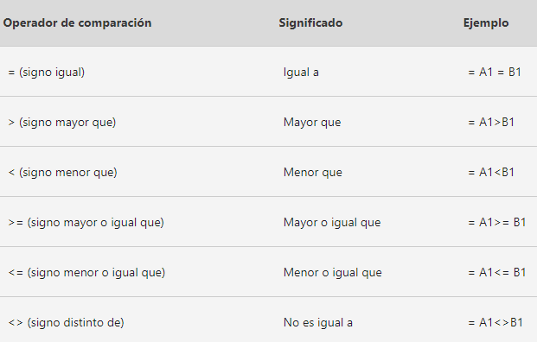
 | Agustin Alarcon | $48,843.00 | 0 |  |  | Envio 6 | En ruta |  | Producto 6 | $213,216 | $189,217.00
 | Airet Alcaraz | $12,932.00 | 6 |  |  | Envio 7 | Entregado |  | Producto 7 | $302,291 | $261,456.00
 | Alan Alcazar | $43,269.00 | 0 |  |  | Envio 8 | En ruta |  | Producto 8 | $347,448 | $301,830.00
 | Alberto Aldape | $22,348.00 | 0 |  |  | Envio 9 | En ruta |  | Producto 9 | $271,259 | $257,810.00
 | Alberto Almanza | $24,503.00 | 1
 | Alejandra Alonso | $18,120.00 | 3
 | Alicia Alvarado | $33,524.00 | 0
 | Alma Alvarado | $32,542.00 | 0
 | Alma Angulo | $40,785.00 | 5
 | América Aranda | $24,370.00 | 5
 | Ana Arellano | $34,246.00 | 5
 | Ana Avendaño | $34,867.00 | 0
 | Ana Ayala | $21,148.00 | 0
 | Ana Banda | $42,534.00 | 0
 | Anatolio Barreda | $41,569.00 | 3
 | Anda Barrios | $44,291.00 | 5
 | Andrea Barrón | $40,068.00 | 0
 | Andrea Bazán | $14,035.00 | 0
 | Andrea Becerra | $45,344.00 | 6
 | Andrea Beltrán | $24,393.00 | 2
Teoría para repasar | Andrés Bernal | $26,274.00 | 2
Función SI | Ángel Cabrera | $43,198.00 | 4
Función SI anidadas | Ángel Calzadillas | $26,604.00 | 0
 | Angela Cárdenas | $41,512.00 | 1
 | Angela Cárdenas | $41,165.00 | 7
 | Areli Cardona | $26,367.00 | 6
 | Artemio Carrillo | $24,333.00 | 0
 | Beatriz Carvajal | $23,733.00 | 4
 | Beatriz Casado | $45,346.00 | 0
...

Y,O
Función Y, Función O

Ejemplo 3
Ejemplo 2
La función Y nos permite evaluar varias expresiones lógicas y si todas ellas se cumplen, da como resultado VERDADERO. Será suficiente con que cualquiera de las expresiones sea falsa para que el resultado de la función también sea FALSO.
A diferencia de la anterior función, la función O da como resultado VERDADERO cuando una de las expresiones lógicas se cumple.

 | Vendedor | Monto Vendido | Número de Ventas | Función Y Otorga una comisión del 5% sobre lo vendido si el monto es mayor a 250mil y las ventas realizadas son mayores a 150 | Función O Otorga una comisión del 5% sobre lo vendido si el monto es mayor a 250mil o las ventas realizadas son mayores a 150
 | Abigail Acevedo | $84,062.00 | 190
 | Abigail Aguilar | $91,875.00 | 130
 | Abril Aguilera | $254,192.00 | 132
 | Adelaida Aguirre | $175,197.00 | 102
 | Adriana Aguirre | $282,706.00 | 95
 | Agustin Alarcon | $353,188.00 | 163
Teoría para repasar | Airet Alcaraz | $411,284.00 | 59
Función Y | Alan Alcazar | $458,044.00 | 160
Función O | Alberto Aldape | $347,288.00 | 92
 | Alberto Almanza | $111,743.00 | 149
 | Alejandra Alonso | $254,544.00 | 117
 | Alicia Alvarado | $331,414.00 | 128
 | Alma Alvarado | $493,570.00 | 64
 | Alma Angulo | $437,731.00 | 177
 | América Aranda | $457,852.00 | 165
 | Ana Arellano | $450,036.00 | 64
...

Tablas Dinámicas
Generemos un informe que nos muestre el monto total vendido
Ahora mostremos mismo monto vendido pero por año
Podemos calcular promedios y cuentas
Podemos Mostrar varios calculos en el mismo informe
Por último, agreguemos al informe el detalle por producto
Recuerda que puedes dar formato y diseño a tus informes para mejorar su visualización
Podemos mostrar los resultados como % y mostrar incrementos

Tablas Dinámicas

Recordemos...
 | Año | Mes | Vendedor | Monto Vendido | Cliente | Producto | Region | Monto Cobrado | Por Cobrar
 | 2025 | 12 | Gloria Vazquez | $402,803.00 | Inmobiliaria GDL | Producto3 | Occidente | $163,005 | $239,797.64
 | 2025 | 2 | Sandra Hernandez | $317,505.00 | López y Asociados | Producto8 | Norte | $36,517 | $280,987.67
Una tabla dinámica toma los datos y los resume para que pueda obtener información de ellos, sin tener que escribir ninguna fórmula o función.
Lo difícil no es crear una tabla dinámica
El primer paso para crear una buena tabla dinámica es asegurarse de que los datos de origen son los correctos, para esto se deben de utilizar las herramientas de optimización de bases de datos.
 | 2024 | 6 | Laura Estrada | $429,994.00 | Distribuidora Mex | Producto1 | Centro | $186,967 | $243,027.49
 | 2023 | 9 | José Jimenez | $361,736.00 | López y Asociados | Producto3 | Norte | $68,043 | $293,692.54
 | 2023 | 11 | Mario Cardenas | $280,817.00 | Estudio 14 | Producto3 | Occidente | $99,279 | $181,537.74
 | 2025 | 2 | Pedro Gomez | $262,357.00 | Avansec | Producto8 | Centro | $192,868 | $69,489.03
 | 2025 | 11 | Juan García | $412,242.00 | Corporativo Garcia | Producto8 | Centro | $50,257 | $361,984.92
 | 2024 | 6 | Laura Estrada | $425,869.00 | Autotransportes del Norte | Producto3 | Centro | $342,700 | $83,169.36
 | 2025 | 8 | Norma Gonzalez | $303,359.00 | Estudio 14 | Producto8 | Occidente | $276,781 | $26,578.20
 | 2024 | 1 | Laura Estrada | $310,754.00 | Inmobiliaria GDL | Producto1 | Occidente | $137,318 | $173,436.00
 | 2024 | 9 | Juan García | $26,237.00 | Servicios Legales JM | Producto7 | Sur | $2,546 | $23,691.41
 | 2025 | 1 | Pedro Gomez | $383,124.00 | Car Fast | Producto1 | Centro | $379,433 | $3,690.52
 | 2023 | 7 | Laura Estrada | $435,521.00 | Ofisoluciones | Producto2 | Norte | $21,525 | $413,995.91
 | 2023 | 3 | Norma Gonzalez | $152,921.00 | Avansec | Producto3 | Centro | $64,217 | $88,703.51
 | 2025 | 7 | Norma Gonzalez | $344,541.00 | Ofisoluciones
 | 2025 | 1 | José López | $242,782.00 | Autotransportes del Norte
 | 2024 | 10 | José López | $292,926.00 | Reclutamiento Express
 | 2025 | 3 | Sandra Hernandez | $113,243.00 | Reclutamiento Express
 | 2023 | 2 | Pedro Gomez | $174,276.00 | Estudio 14
1. Crear una tabla dinamica
Seleccione las celdas a partir de las que quiera crear una tabla dinámica.
Nota: Los datos no deben tener filas o columnas vacías. Debe tener un encabezado de solo una fila.
 | 2023 | 4 | Pedro Gomez | $191,479.00 | López y Asociados
 | 2023 | 7 | Sandra Hernandez | $152,653.00 | Servicios Legales JM
 | 2023 | 4 | Juan García | $423,698.00 | Granos y Cereales
 | 2024 | 10 | María Perez | $356,311.00 | Estudio 14
 | 2023 | 3 | José López | $491,276.00 | Car Fast
 | 2025 | 9 | María Perez | $489,939.00 | López y Asociados
 | 2023 | 4 | Pedro Gomez | $83,553.00 | Avansec
 | 2023 | 9 | Pedro Gomez | $412,127.00 | Servicios Legales JM
 | 2023 | 1 | Pedro Gomez | $11,297.00 | Autotransportes del Norte
 | 2023 | 12 | Pedro Gomez | $248,878.00 | Car Fast
 | 2025 | 4 | Mario Cardenas | $244,739.00 | Corporativo Garcia
 | 2024 | 7 | Mario Cardenas | $142,295.00 | Ofisoluciones
 | 2023 | 11 | Mario Cardenas | $404,259.00 | Autotransportes del Norte
 | 2025 | 7 | María Perez | $238,181.00 | Car Fast
 | 2024 | 1 | Mario Cardenas | $484,243.00 | La Cosecha
 | 2023 | 9 | Gloria Vazquez | $255,367.00 | Inmobiliaria GDL
 | 2023 | 3 | Mario Cardenas | $35,131.00 | Distribuidora Mex
2. Cuadro de dialogo
 | 2023 | 1 | Juan García | $320,352.00 | López y Asociados
 | 2024 | 7 | José López | $196,887.00 | Inmobiliaria GDL
 | 2025 | 5 | José Jimenez | $426,030.00 | La Cosecha
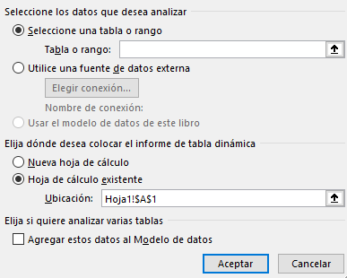
 | 2025 | 7 | Juan García | $102,165.00
 | 2024 | 7 | María Perez | $26,843.00
 | 2024 | 11 | Gloria Vazquez | $364,604.00
 | 2023 | 2 | Norma Gonzalez | $133,865.00
 | 2024 | 12 | José López | $289,507.00
 | 2024 | 8 | Sandra Hernandez | $252,636.00
 | 2023 | 10 | María Perez | $289,867.00
 | 2023 | 4 | Laura Estrada | $436,091.00
 | 2025 | 5 | Juan García | $367,264.00
 | 2025 | 11 | Norma Gonzalez | $53,270.00 | Granos y Cereales
 | 2024 | 8 | Norma Gonzalez | $373,401.00 | Granos y Cereales
 | 2024 | 7 | Norma Gonzalez | $220,570.00 | Granos y Cereales
 | 2023 | 7 | María Perez | $263,345.00 | Distribuidora Mex
 | 2025 | 7 | José López | $460,654.00 | Car Fast
 | 2025 | 10 | Laura Estrada | $215,888.00 | Reclutamiento Express
 | 2024 | 4 | Juan García | $230,000.00 | Servicios Legales JM
 | 2024 | 2 | Laura Estrada | $453,422.00 | Inmobiliaria GDL
 | 2025 | 12 | José López | $411,909.00 | Autotransportes del Norte
 | 2025 | 5 | Norma Gonzalez | $431,093.00 | Inmobiliaria GDL
3. Campos
Para agregar un campo a la tabla dinámica, active la casilla del nombre del campo en el panel Campos de tabla dinámica.
Nota: Los campos seleccionados se agregan a sus áreas predeterminadas: los campos no numéricos se agregan a Filas, las jerarquías de fecha y hora se agregan a Columnas y los campos numéricos se agregan a Valores.
 | 2025 | 2 | Gloria Vazquez | $67,738.00 | Inmobiliaria GDL
 | 2023 | 9 | Gloria Vazquez | $71,743.00 | Inmobiliaria GDL
 | 2024 | 1 | Norma Gonzalez | $340,686.00 | Distribuidora Mex
 | 2025 | 7 | Gloria Vazquez | $216,974.00 | Estudio 14
 | 2023 | 6 | Sandra Hernandez | $339,966.00 | Avansec
 | 2025 | 10 | Sandra Hernandez | $259,994.00 | Distribuidora Mex
 | 2025 | 2 | María Perez | $149,402.00 | Autotransportes del Norte
 | 2025 | 8 | Gloria Vazquez | $425,743.00 | Distribuidora Mex
 | 2025 | 8 | Mario Cardenas | $355,767.00 | Servicios Legales JM
 | 2024 | 1 | Juan García | $125,134.00 | Servicios Legales JM
 | 2023 | 9 | Laura Estrada | $31,626.00 | Servicios Legales JM
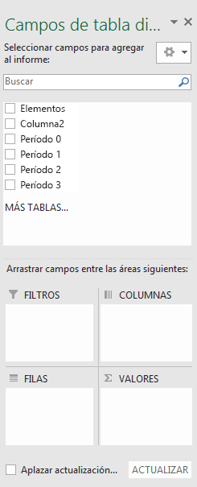
 | 2025 | 3 | Norma Gonzalez | $379,585.00 | La Cosecha
 | 2025 | 9 | José Jimenez | $499,580.00 | Distribuidora Mex
 | 2023 | 11 | Laura Estrada | $279,143.00 | Avansec
 | 2025 | 6 | José Jimenez | $158,883.00 | La Cosecha
 | 2024 | 11 | Juan García | $403,816.00 | Granos y Cereales
 | 2023 | 5 | José López | $400,876.00 | Corporativo Garcia
 | 2024 | 4 | Sandra Hernandez | $313,250.00 | Ofisoluciones
 | 2025 | 3 | José López | $54,187.00 | Car Fast
 | 2023 | 8 | Pedro Gomez | $18,428.00 | Car Fast
 | 2025 | 9 | María Perez | $327,782.00 | Avansec
 | 2025 | 8 | José Jimenez | $187,392.00
 | 2023 | 10 | Mario Cardenas | $363,662.00
 | 2023 | 8 | Pedro Gomez | $361,414.00
 | 2024 | 11 | Sandra Hernandez | $200,805.00
 | 2024 | 10 | Laura Estrada | $341,575.00
 | 2024 | 10 | Pedro Gomez | $216,959.00
 | 2024 | 2 | Gloria Vazquez | $279,534.00
 | 2023 | 1 | José Jimenez | $209,437.00
 | 2024 | 5 | Pedro Gomez | $230,077.00
Estructura
no visible
Estructura
visible
En tu base de datos identifica cuál encabezado es de estructura y cuál de calculo
 | 2025 | 12 | Pedro Gomez | $406,144.00
 | 2023 | 5 | Laura Estrada | $388,590.00
 | 2023 | 1 | María Perez | $195,607.00
 | 2024 | 12 | Sandra Hernandez | $344,856.00 | Car Fast
 | 2024 | 5 | Sandra Hernandez | $128,001.00 | Servicios Legales JM
Estructura
visible
Calculo
 | 2023 | 3 | Norma Gonzalez | $299,771.00 | Multiservicios MX
 | 2024 | 5 | Mario Cardenas | $396,282.00 | Estudio 14
 | 2025 | 7 | José López | $92,095.00 | Avansec
 | 2024 | 9 | Norma Gonzalez | $406,024.00 | Multiservicios MX
 | 2025 | 1 | Mario Cardenas | $210,150.00 | Servicios Legales JM
 | 2024 | 1 | José López | $322,928.00 | La Cosecha
 | 2024 | 7 | María Perez | $127,712.00 | Servicios Legales JM
 | 2024 | 6 | Pedro Gomez | $414,884.00 | Multiservicios MX
Para mover un campo de un área a otra, arrastre el campo al área de destino.
 | 2024 | 3 | Norma Gonzalez | $452,852.00 | Car Fast
 | 2025 | 3 | José López | $329,471.00 | Servicios Legales JM
 | 2025 | 11 | Gloria Vazquez | $492,365.00 | La Cosecha
 | 2024 | 7 | Norma Gonzalez | $98,648.00 | López y Asociados
 | 2023 | 11 | Sandra Hernandez | $100,478.00 | Multiservicios MX
 | 2025 | 12 | Sandra Hernandez | $299,322.00 | Inmobiliaria GDL
Teoría para repasar | 2024 | 10 | Pedro Gomez | $106,598.00 | Reclutamiento Express
Crear una tabla dinámica | 2023 | 6 | José López | $318,634.00 | Autotransportes del Norte
Lista de campos | 2025 | 2 | Juan García | $258,422.00 | Reclutamiento Express
Cambiar origen de datos | 2023 | 3 | Mario Cardenas | $234,247.00 | Distribuidora Mex
Actualizar datos | 2023 | 1 | Laura Estrada | $137,061.00 | Car Fast
Ordenar datos | 2023 | 1 | Laura Estrada | $330,825.00 | Avansec
Agrupar o desagrupar | 2025 | 9 | Sandra Hernandez | $234,918.00 | Servicios Legales JM
Aplicar formato condicional | 2023 | 3 | José López | $48,701.00 | Servicios Legales JM
 | 2025 | 10 | Juan García | $316,806.00 | La Cosecha
...

Dashboard BD
Dashboards

Los dashboards son una combinación de objetos y herramientas de Excel con el proposito de mostrar información relevante y de fácil lectura vinculado a una base de datos. Los elementos más utilizados para su construccion son:
1. Informe de tabla dinámica
2. Gráfico dinámico
3. Segmentación de datos
4. Escalas de tiempo
5. Formas, cuadros de texto e iconos
 | Año | Fecha completa | Vendedor | Monto Vendido | Cliente
 | 2025 | 2025-07-10 | Gloria Vazquez | $402,803.00 | Inmobiliaria GDL
 | 2025 | 2025-04-30 | Sandra Hernandez | $317,505.00 | López y Asociados
 | 2024 | 2024-08-25 | Laura Estrada | $429,994.00 | Distribuidora Mex
 | 2023 | 2023-11-27 | José Jimenez | $361,736.00 | López y Asociados
 | 2025 | 2025-09-16 | Mario Cardenas | $280,817.00 | Estudio 14
 | 2023 | 2023-01-06 | Pedro Gomez | $262,357.00 | Avansec
 | 2025 | 2025-10-24 | Juan García | $412,242.00 | Corporativo Garcia
 | 2023 | 2023-02-04 | Laura Estrada | $425,869.00 | Autotransportes del Norte
 | 2023 | 2023-04-25 | Norma Gonzalez | $303,359.00 | Estudio 14
 | 2024 | 2024-07-23 | Laura Estrada | $310,754.00 | Inmobiliaria GDL
 | 2023 | 2023-07-19 | Juan García | $26,237.00 | Servicios Legales JM
 | 2024 | 2024-04-04 | Pedro Gomez | $383,124.00 | Car Fast
 | 2024 | 2024-08-01 | Laura Estrada | $435,521.00 | Ofisoluciones
 | 2023 | 2023-02-18 | Norma Gonzalez | $152,921.00 | Avansec
 | 2023 | 2023-09-19 | Norma Gonzalez | $344,541.00 | Ofisoluciones
Teoría para repasar | 2024 | 2024-11-14 | José López | $242,782.00 | Autotransportes del Norte
Gráfico dinámico | 2023 | 2023-07-17 | José López | $292,926.00 | Reclutamiento Express
Segmentación de datos | 2025 | 2025-10-20 | Sandra Hernandez | $113,243.00 | Reclutamiento Express
Escala de tiempo | 2024 | 2024-12-03 | Pedro Gomez | $174,276.00 | Estudio 14
 | 2025 | 2025-07-21 | Pedro Gomez | $191,479.00 | López y Asociados
 | 2024 | 2024-12-25 | Sandra Hernandez | $152,653.00 | Servicios Legales JM
 | 2024 | 2024-09-25 | Juan García | $423,698.00 | Granos y Cereales
 | 2023 | 2023-11-21 | María Perez | $356,311.00 | Estudio 14
 | 2025 | 2025-03-11 | José López | $491,276.00 | Car Fast
...

Ejemplos Dashboard
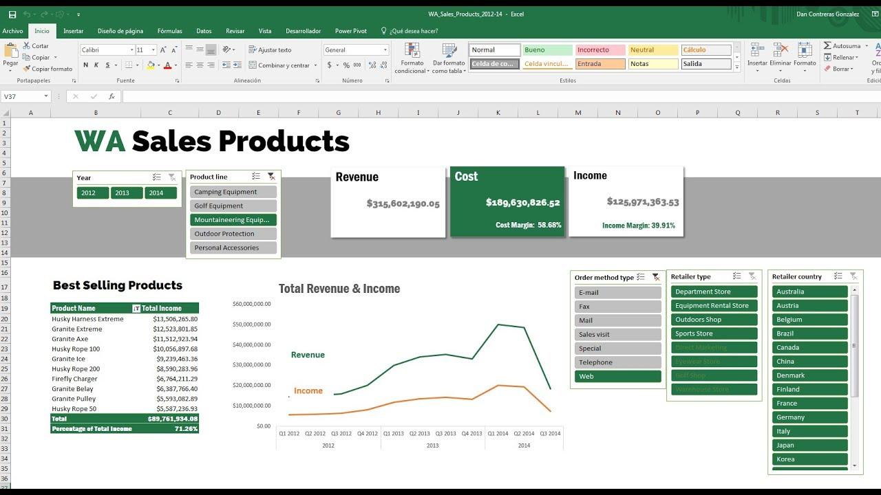

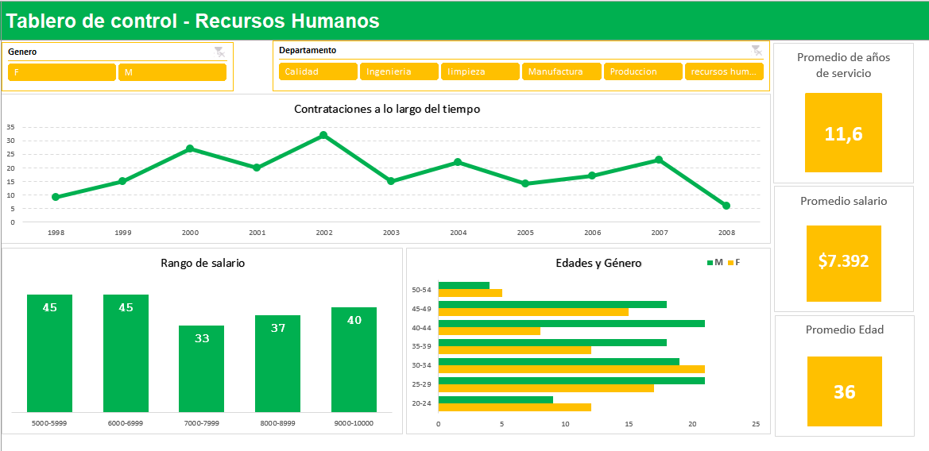

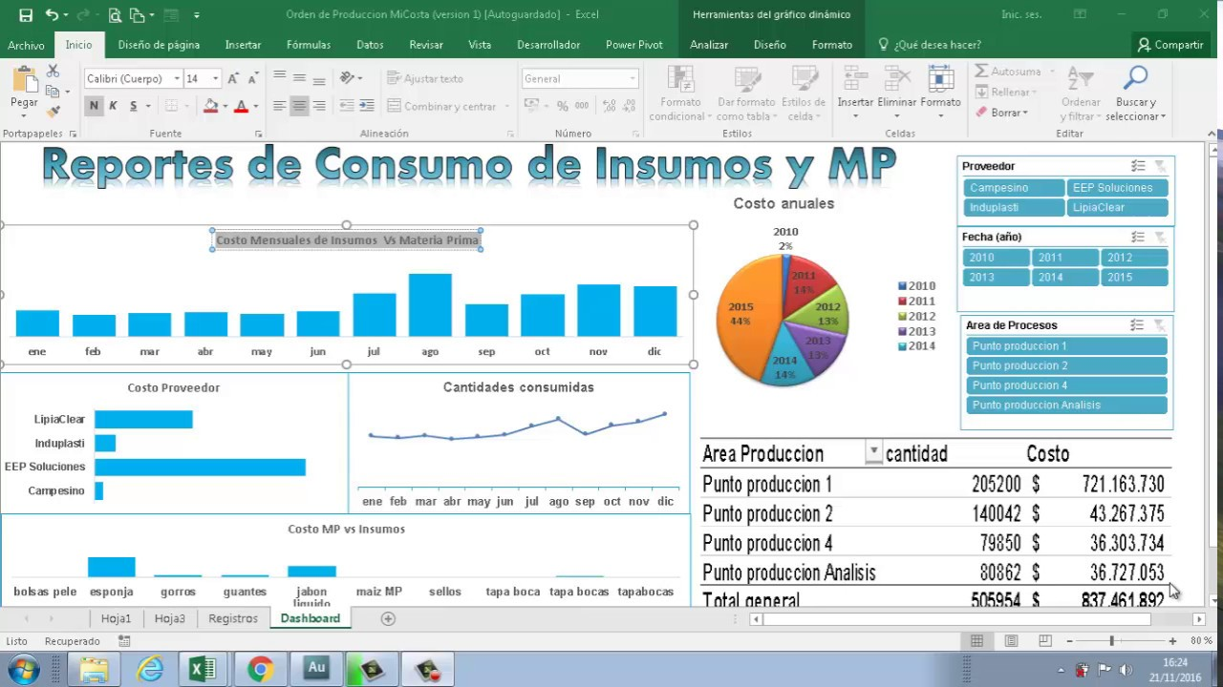

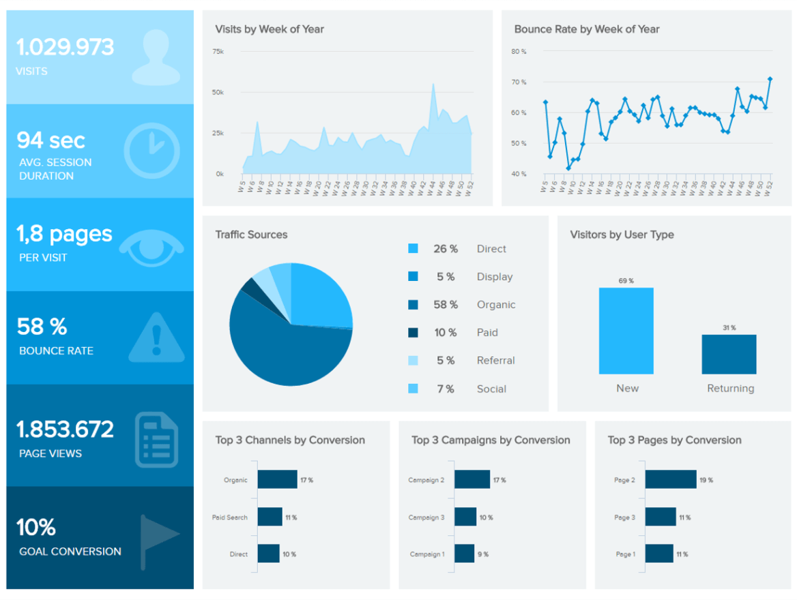

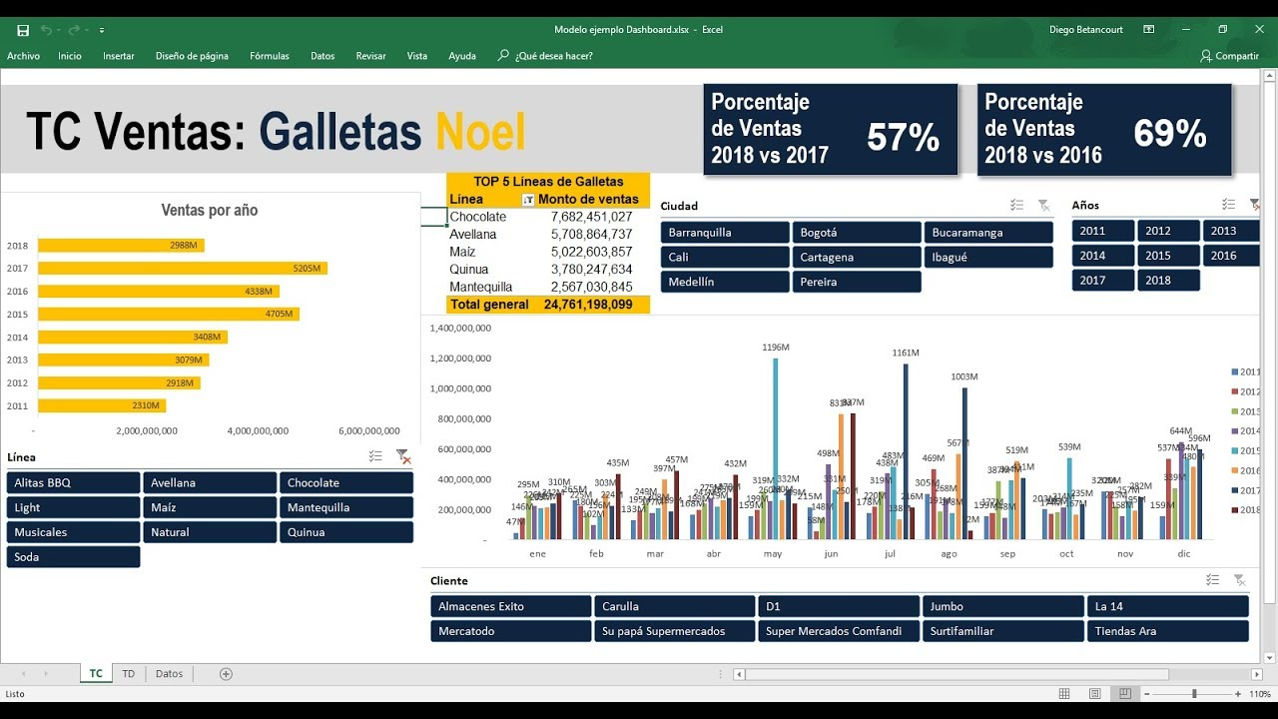

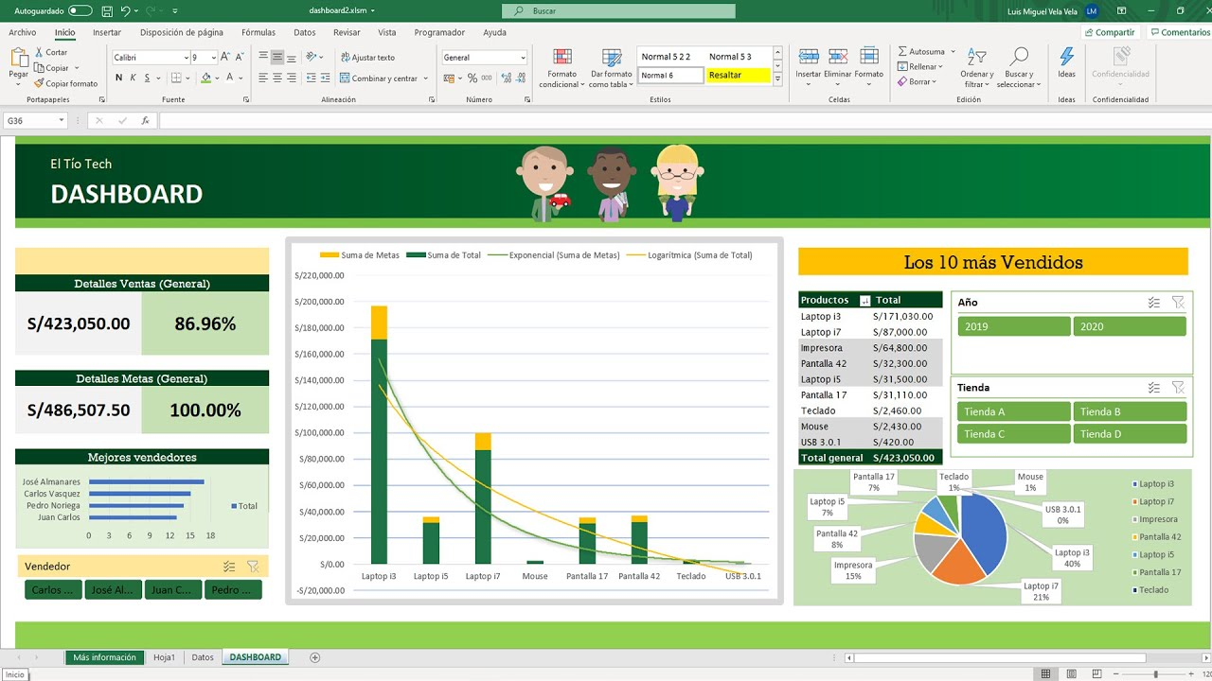

Grabación Macros Ejemplos
Grabación de Macros
Ejemplo 1
La siguiente base es información de cobranza descargada de un portal externo a Excel, necesitamos tenerlo separado de la siguiente forma...
Hagamoslo primero de manera manual y despúes grabemos una macro
Graba una Macro que separe el nombre del apellido
Podemos asignar Macros a objetos
Ejemplo 2
Podemos grabar una macro para que limpie la base de datos después de visualizar el resultado de nuestro ejemplo anterior
La grabación de macros nos sirve para automatizar una serie de tareas repetitivas.
La grabadora de macros captura casi todos los movimientos. Así, si cometes un error en la secuencia (por ejemplo, haciendo clic en un botón en el que no querías hacer clic), la grabadora de macros lo grabará.

 | Documento Fec.Inicio Fec.Fin CORRIENTE 1-30 31-60 61-90 91-120 121-150 151-180 181-9999 | Documento | Fec. Inicio | Fec. Fin | Corriente | 1-30 Días | 31-60 Días | 61-90 Días | 91-120 Días | 121-150 Días | 151-180 Días | 181-9999 Días
 | FAGS015659 3/22/2020 9/18/2020 75,624.00 0.00 0.00 0.00 0.00 0.00 0.00 0.00
 | FAGS015675 3/25/2020 9/21/2020 75,624.00 0.00 0.00 0.00 0.00 0.00 0.00 0.00
 | FAGS015689 3/26/2020 9/22/2020 54,449.28 0.00 0.00 0.00 0.00 0.00 0.00 0.00
 | FAGS016061 5/31/2020 7/30/2020 0.00 59,908.55 0.00 0.00 0.00 0.00 0.00 0.00
 | FAGS016289 7/2/2020 8/1/2020 0.00 5,694.90 0.00 0.00 0.00 0.00 0.00 0.00
 | FAGS016300 7/2/2020 8/1/2020 0.00 13,928.04 0.00 0.00 0.00 0.00 0.00 0.00
 | FAGS016330 7/4/2020 8/18/2020 46,807.53 0.00 0.00 0.00 0.00 0.00 0.00 0.00
 | FAGS016337 7/5/2020 8/4/2020 0.00 10,664.50 0.00 0.00 0.00 0.00 0.00 0.00
 | FAGS016338 7/5/2020 8/4/2020 0.00 693.00 0.00 0.00 0.00 0.00 0.00 0.00
 | FAGS016354 7/8/2020 8/7/2020 11,716.43 0.00 0.00 0.00 0.00 0.00 0.00 0.00
 | FAGS016357 7/8/2020 8/7/2020 2,520.90 0.00 0.00 0.00 0.00 0.00 0.00 0.00
 | FAGS016360 7/8/2020 8/7/2020 1,493.80 0.00 0.00 0.00 0.00 0.00 0.00 0.00
 | FAGS016368 7/9/2020 8/8/2020 8,290.60 0.00 0.00 0.00 0.00 0.00 0.00 0.00
Comenzar grabación
 | FAGS016393 7/10/2020 8/9/2020 1,680.50 0.00 0.00 0.00 0.00 0.00 0.00 0.00
 | FAGS016398 7/11/2020 8/10/2020 346.50 0.00 0.00 0.00 0.00 0.00 0.00 0.00
 | FAGS016399 7/11/2020 8/10/2020 1,210.00 0.00 0.00 0.00 0.00 0.00 0.00 0.00
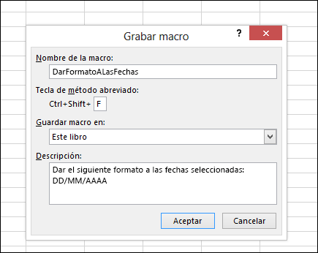
 | FAGS016405 7/12/2020 8/11/2020 8,290.60 0.00 0.00 0.00 0.00 0.00 0.00 0.00
 | FAGS016437 7/17/2020 8/16/2020 2,019.63 0.00 0.00 0.00 0.00 0.00 0.00 0.00
 | FAGS016465 7/18/2020 8/17/2020 1,732.50 0.00 0.00 0.00 0.00 0.00 0.00 0.00
 | FAGS016475 7/19/2020 8/18/2020 1,386.00 0.00 0.00 0.00 0.00 0.00 0.00 0.00
 | FAGS016538 7/25/2020 8/24/2020 9,948.70 0.00 0.00 0.00 0.00 0.00 0.00 0.00
 | FAGS016575 7/30/2020 8/29/2020 4,272.29 0.00 0.00 0.00 0.00 0.00 0.00 0.00
 | FAGS016590 7/31/2020 8/30/2020 346.50 0.00 0.00 0.00 0.00 0.00 0.00 0.00
 | DEGS000054 9/21/2012 9/27/2012 0.00 0.00 0.00 0.00 0.00 0.00 0.00 0.00

Detener grabación

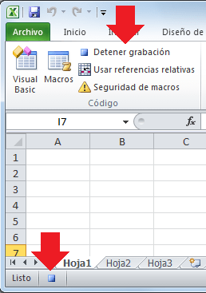

Recuerda guardar tu libro como habilitado para macros

Teoría para repasar
Automatizar tareas con grabadora de macros

Grabación Macros Registros
Ejemplo 3
Crea una base de datos a partir del llenado de registros
Graba una Macro que separe el nombre del apellido
Podemos asignar Macros a objetos

Registro de Venta

Fecha de Venta
Vendedor
Monto Vendido
Cliente
Producto
Sucursal

Grabación Macros Registros (2)
Graba una Macro que separe el nombre del apellido
Podemos asignar Macros a objetos

Fecha de Venta | Vendedor | Monto Vendido | Cliente | Producto | Sucursal
2025-01-05 | María Perez | $245,135.00 | Granos y Cereales | Producto3 | Ciudad de México

